Sheet1
表情 | 图片示意 | 文字备注 | 可自由发挥，仅作为参考
迷茫 | 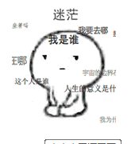
奸笑
生气
大哭
傲娇脸 | 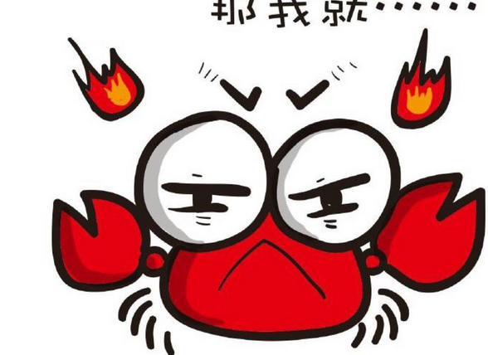 | ╭(╯^╰)╮
抱拳 | 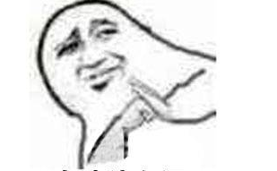
坚定的表情
在墙角抱着自己样子
帅气 | 就是特别帅
超开心
嘟嘴
装逼 |  | 联系策划看动图
叹气 | 